PROGETTO SCALA
PROGETTO DELLA GEOMETRIA DELLA SCALA

interpiano | I |  | 3.00 | m
proiezione scala + pianerottolo (in pianta) | t |  | 3.90 | m
lunghezza pianerottolo | k |  | 1.2 | m
n°pedate | np |  | 17
pedata | P=(t-k)/np |  | 0.30
 |  |  |  | m
Quota pianerottolo | I/2 |  | 1.50 | m
proiezione rampa | t-k |  | 2.70 | m
n°alzate | np+1 |  | 18
inclinazione della rampa | α |  | 0.507 | rad
inclinazione della rampa | α |  | 29.1 | deg
pendenza della rampa | Tan (α) |  | 55.6%
alzata | A=(I/2)/(np+1) |  | 0.167 | m
Verifica Blondel | 2A+P=62÷64 |  | 63.3 | m | verificato
ipotenusa gradino | (A2+P2)1/2 |  | 0.34 | m
n°scalini/m | 1/P |  | 3.33

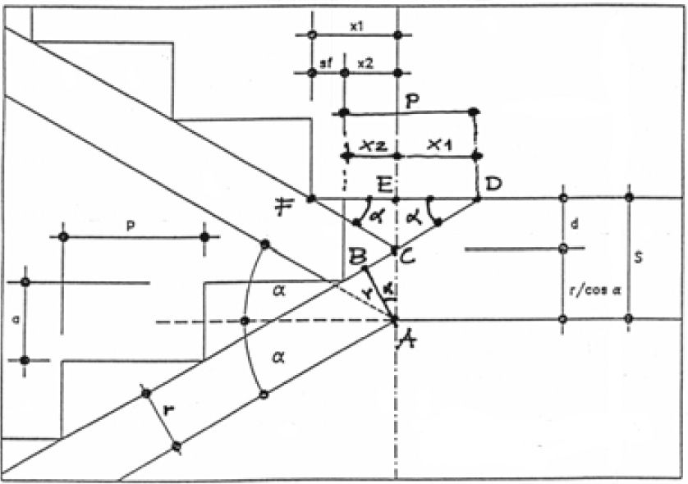
SFALSAMENTO DEL GRADINO FISSANDO LO SPESSORE DELLA SCALA E DEL PIANEROTTOLO

spessore pianettorolo "s" | 20 | cm
spessore soletta scala "r" | 15 | cm
alzata | 16.7 | cm
pedata | 30.0 | cm

sfalsamento del gradino "sf" | -22.4 | cm

SPESSORE DELLA SOLETTA FISSANDO LO SFALSAMENTO DEL GRADINO E LO SPESSORE DEL PIANEROTTOLO

sfalsamento del gradino "sf" | -30 | cm

spessore soletta scala | 17.5 | cm

